探索

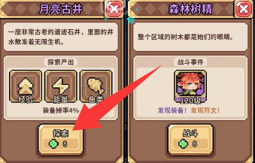 探索、探索、探索 前期核心的经验获取渠道 点开地块——左侧是探索 右侧点怪物头像——可以邀请挑战 | https://hxsngh.pages.dev

 | 角色筛选工具（每日招募）

 | 连锁地块只消耗1点体力 建议：特殊地块，蓝色以上怪物都点下。

广告： 每日3次200体力，3次10000金币，3次四叶草，一次必定成功，一次快速炼金（立即完成），一次快速探索（立即完成）。 派遣是可以放弃的

 | 抽到许愿角色就更换 不需要抽出保底（每2点积分给1碎片） 全角色碎片通用（区分普通和异化） 弹出礼包性价比最高

个人建议：可以考虑氪个体力月卡，每天500体力+免广告。小鱼干只买弹出礼包！！！

前言
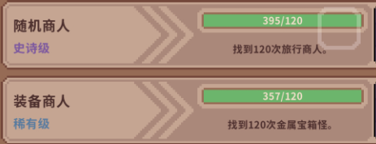
幻想少女公会的定位是一个休闲副游，前面发育阶段是最困难的，熬到队伍半成型，就进入快速发育期了。 个人建议：至少开一个体力月卡用于免广告，有条件开一个手册拿到异化剑圣（简称冰剑）。 四叶草的使用（见右侧，金属宝箱怪就等不存在就行）： 1、用于购买机巧宝箱怪的橙色装备装备（购买即传承），自己考虑，作为传承8个草实际上前期还算值，只要是比较好用的就可以考虑买，渡过前期的发育期。 2、旅行商人的核心橙色装备（看一眼，非核心不买，不用四叶草刷新） 3、刷新战斗结束的点数。 关于战斗结束的点数： 1、当20点时，必定获得一个最高品质的随机装备（后续继续使用四叶草会增加获得装备数量，品质随机），最高品质的随机符文1个（至多1个）。 2、使用四叶草可以提高点数（保底1点），当战斗队伍三个人的幸运合计为15点时，四叶草保底为2点；当幸运合计达到30时，四叶草保底为3点；当幸运合计达到45时，四叶草保底为4点；以此类推。幸运不影响初始点数。 3、建议是点数太低就放弃，幸运合计达到15以前不考虑浪费四叶草去roll，可以先邀请挑战。除非是关键橙色，不然可以考虑直接不要或者邀请挑战放着，自行斟酌。 关于宝石的使用（公测以后）：主要用于抽卡。前一周每天可以适当购买1次体力+1次四叶草（氪的少就别买了，直接抽异化）。 |  |  | 有钱建议全买

 |  |  | 一般不考虑买

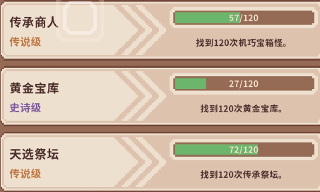
 |  |  | 看情况买

 |  |  | 建议买1-2档

 |  |  | 传承必要橙装




 | 机巧宝箱怪 出售传承装备 | 祭坛 选择1件装备传承 仅限一件

幸运堆积（重要！）

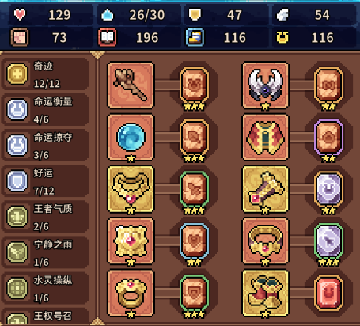
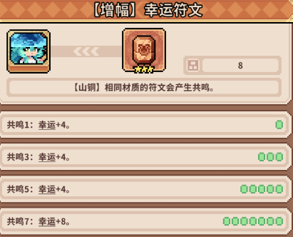
幸运是这个游戏的底层发育逻辑，每15点幸运可以使得四叶草重掷骰子点数保底额外+1，紫色、橙色怪物初始点数一般在8-15之间，也就是说堆到累计135甚至150幸运时，一颗四叶草等于一个橙色，大幅度提高四叶草的刷装备效率。 四叶草堆叠方式：符文、装备、天赋。 符文：每个橙色符文可以提供4点幸运。 装备：幸运装备，自己筛选下就知道了，前期尽量能拿的都拿下。 天赋：先洗出一个橙色天赋，再洗1个紫色+2个蓝色基本就够用了（右侧是因为不想浪费果子），建议幸运天赋全部塞给水晶菇。 如右图所示，全队合计幸运150点，一次保底11点。

小技巧
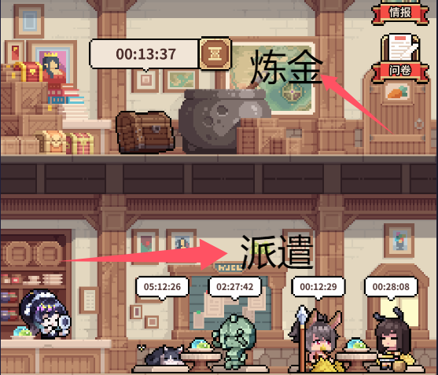
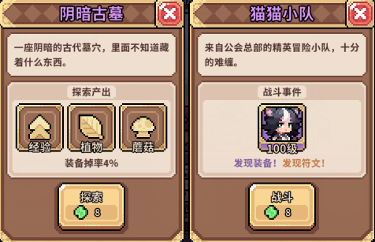
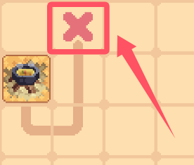 每天广告资源：加速一次炼金，加速一次探索，必定成功一次奇遇（标红部分要用好），共计3个四叶草，共计3个10000金币，共计3次200体力。 派遣：每天可以放弃三次，绿色素材一般都放弃。 招募：当获得心愿角色以后，就直接改变心愿。100招募点可以兑换心愿角色，重复橙色心愿角色=50碎片，直接更换心愿角色则每2点招募点数=1个碎片，所以提前换心愿角色是没有任何亏损的。 探索：如果遇到更好的，可以放弃之前的探索，选择效率更高的图。 地图上有线的时候（见右图），线的尽头有宝箱，至少紫色，必拿。 遇到打不过的怪物，可以先邀请，以后再打（没有四叶草也可以这样） 宝箱：除了金币和宝石的箱子，其他不要合成，直接开。你开100-200个绿色装备箱子，大概率能出1个橙色，还能白嫖紫装和蓝装。 追踪功能：避免漏了要的橙装，方便刷装备。



 | 探索尽量只探索2%起步 用好每天的免费加速一次



 | 腐化40以后 蓝色2格和3格都可以打，补充炼金材料，有一定概率出果子，200金币。
装备筛选功能！装备筛选功能！装备筛选功能！多研究下，别一直问。

四星支援或者装备：释放技能后对目标造成泯灭，大幅度提高生存的思路！！！！

（兔女郎）魔术大师


基本分析：该幸运流派是简单粗暴的直伤流，伤害够了就是乱杀，伤害不够就是区。 刚需：草帽（新生平原，晕眩控制，高幸运）+宿命积木（荒凉戈壁）+幸运套（装备筛选幸运、射手）；五星异化风行游侠作为支援，天赋建议三好运连连。幸运降临流的缺点很明显（成本太高，不如养个五大充能牧师） 三好运连连获取简单，这是1胜；三好运连连省四叶草，这是2胜。接下来冰剑会加入常驻，可以考虑未战冰剑作为替代选择，伤害上限更高，不过幸运略低。 伤害不够，挑战打不过就打不过（少一点点资源），省下的大果和四叶草可是实打实的资源。总不能为了一点资源，浪费更多的资源，这是本末倒置。

王权（无暇贤者）



核心：人材活用（至少1，最好2）+星界之光+九命猫妖 装备：2人才，随便带都能充满；单人才，带点鼓舞装备即可。 支援：4星才是核心，多刷的金币才是实打实的。 注意事项：衣服可以看情况穿，该穿法是开局五大，确保刷满金币的，如果输出不够就换其他衣服。速度控制：控制队伍速度第三，确保不会浪费能量，每个人都能开出五大。 | 为什么不推荐幸运降临魔术兔，因为省的资源可以实现五大，5大幸运兔法比2-3大强多了，而且转其他流派基本上也是必须要养的。

未战先赢（冰剑、睡魔）


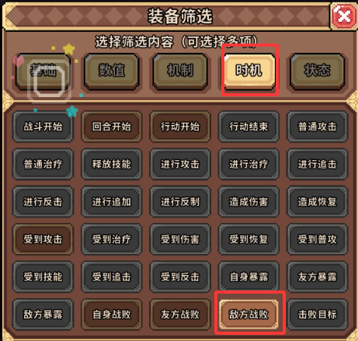


刷兽王时，可以九命猫妖和专属天赋两个心愿多切一下（刷到橙色天赋就换一次心愿），可以有效提高刷出的效率。3未战才成型，每少一个都差很多。 该流派造价比幸运兔法更低，伤害更高，非常容易成型，再养个好运连连工具人（推荐普通招财，双刷金币）也是可以的。 装备选择敌方战败筛选即可。神石选择技能伤害，支援见右上角的图。 | 预计还有7月上旬加入异化常驻 上述天赋：3星和5星不能换。 四星如果不带的话，无法触发冰剑五星被动，需装备补。

 | https://www.taptap.cn/moment/804577527996614250 新版本焚决：恶意冰邪、未战冰剑双c自拉条队

